H
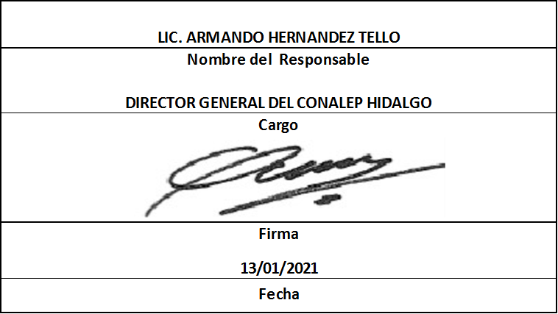
Trimestre 4
Movimientos de Personal por Centro de Trabajo |  |  |  |  | Entidad Federativa: | Hidalgo
Personal Registrado en la Nómina Federalizada |  |  |  |  | No. Trimestre y año: | 4to. Trimestre 2020
 |  |  |  |  |  | Hoja 1 de 1
Nómina | Plaza (Clave presupuestal) | Categoría de la plaza | RFC | CURP | Nombre | Movimientos
Sin información que revelar.

 |  |  |  |  | TOTAL PERSONAS: | 0
Información reportada por la Entidad Federativa, correspondiente al período 01/10/2020 - 31/12/2020.
La entidad federativa pudo haber reportado pagos a más de una persona con la misma plaza por distintos motivos de carácter administrativo
Alta: Se refiere a la incorporación de la plaza a la Base de Datos en este sistema

